API 1
FUNGSI | melihat semua data yang tersimpan

API | localhost:8090/bank/tabungan | 8090 = port sesuai saat run as di TabunganApllication.java di ecslips

PARAMETER | GET

OUTPUT | data yang ditampilkan adalah semua data yang tersimpan di db

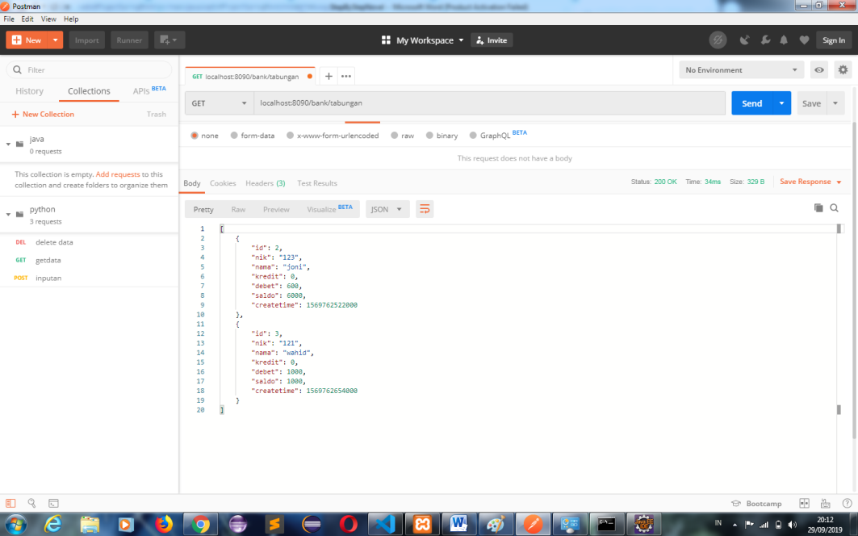

 |  |  | By : monicadyah8401@gmail.com

API 2
FUNGSI | melihat data yang tersimpan berdasarkan id

API | localhost:8010/bank/tabungan/1 | 8010 = port sesuai saat run as di TabunganApllication.java di ecslips

PARAMETER | GET
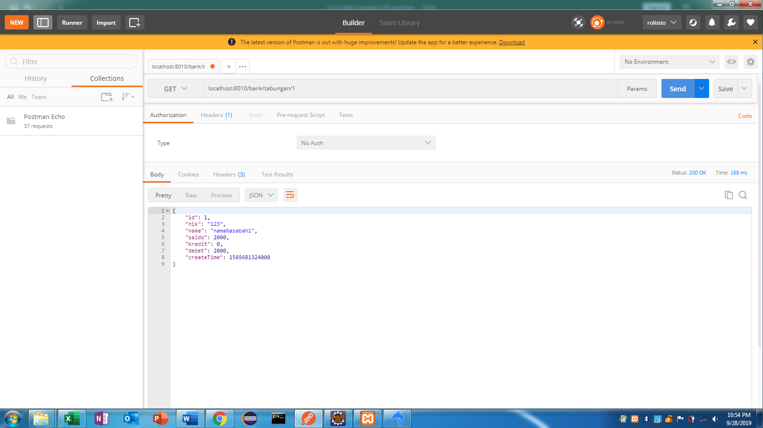

OUTPUT | data yang ditampilkan adalah data berdasarkan id sebagai parameternya yaitu 1

 |  |  | By : monicadyah8401@gmail.com

API 3
FUNGSI | melihat data berdasarkan nik sebagai parameternya

API | localhost:8010/bank/tabunganByNik/123 | 8010 = port sesuai saat run as di TabunganApllication.java di ecslips

PARAMETER | GET
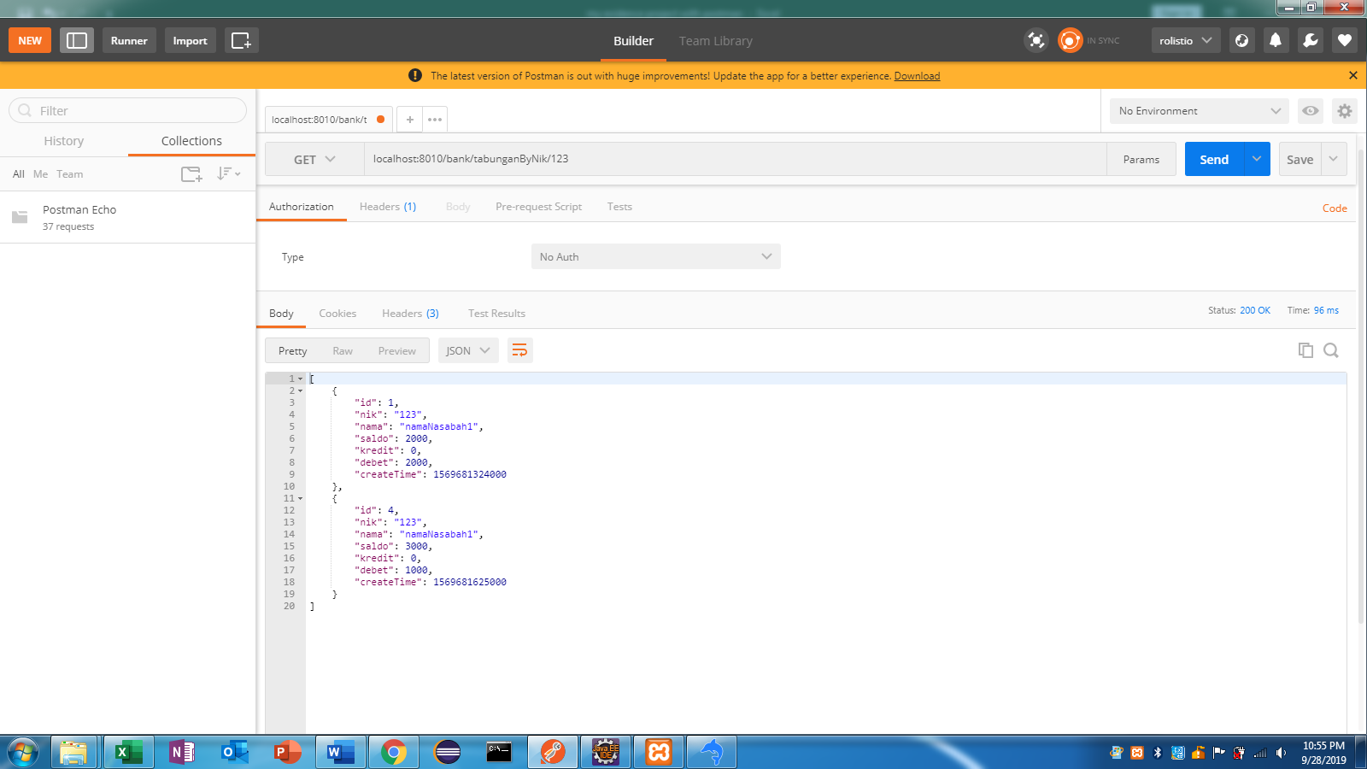

OUTPUT | data yang ditampilkan adalah data berdasarkan nik sebagai parameternya yaitu nik 123

 |  |  | By : monicadyah8401@gmail.com

API 4
FUNGSI | menambah data

API | localhost:8010/bank/tabungan | 8010 = port sesuai saat run as di TabunganApllication.java di ecslips

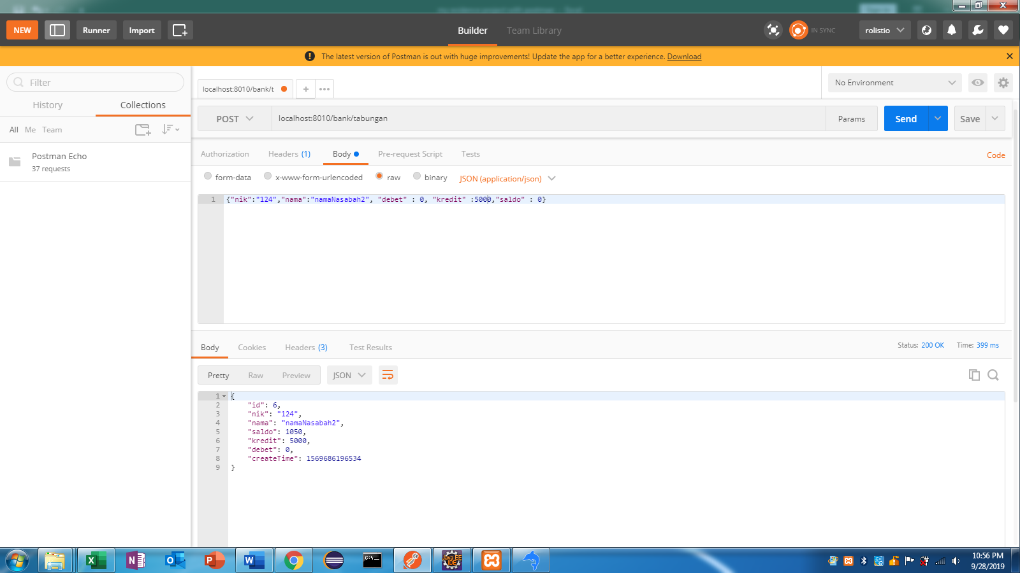
PARAMETER | POST

OUTPUT | menambah data sesuai dengan value yg di inputkan

 |  |  | By : monicadyah8401@gmail.com

API 5
FUNGSI | mengubah data berdasarkan id

API | localhost:8010/bank/tabungan/5 | 8010 = port sesuai saat run as di TabunganApllication.java di ecslips

PARAMETER | PUT
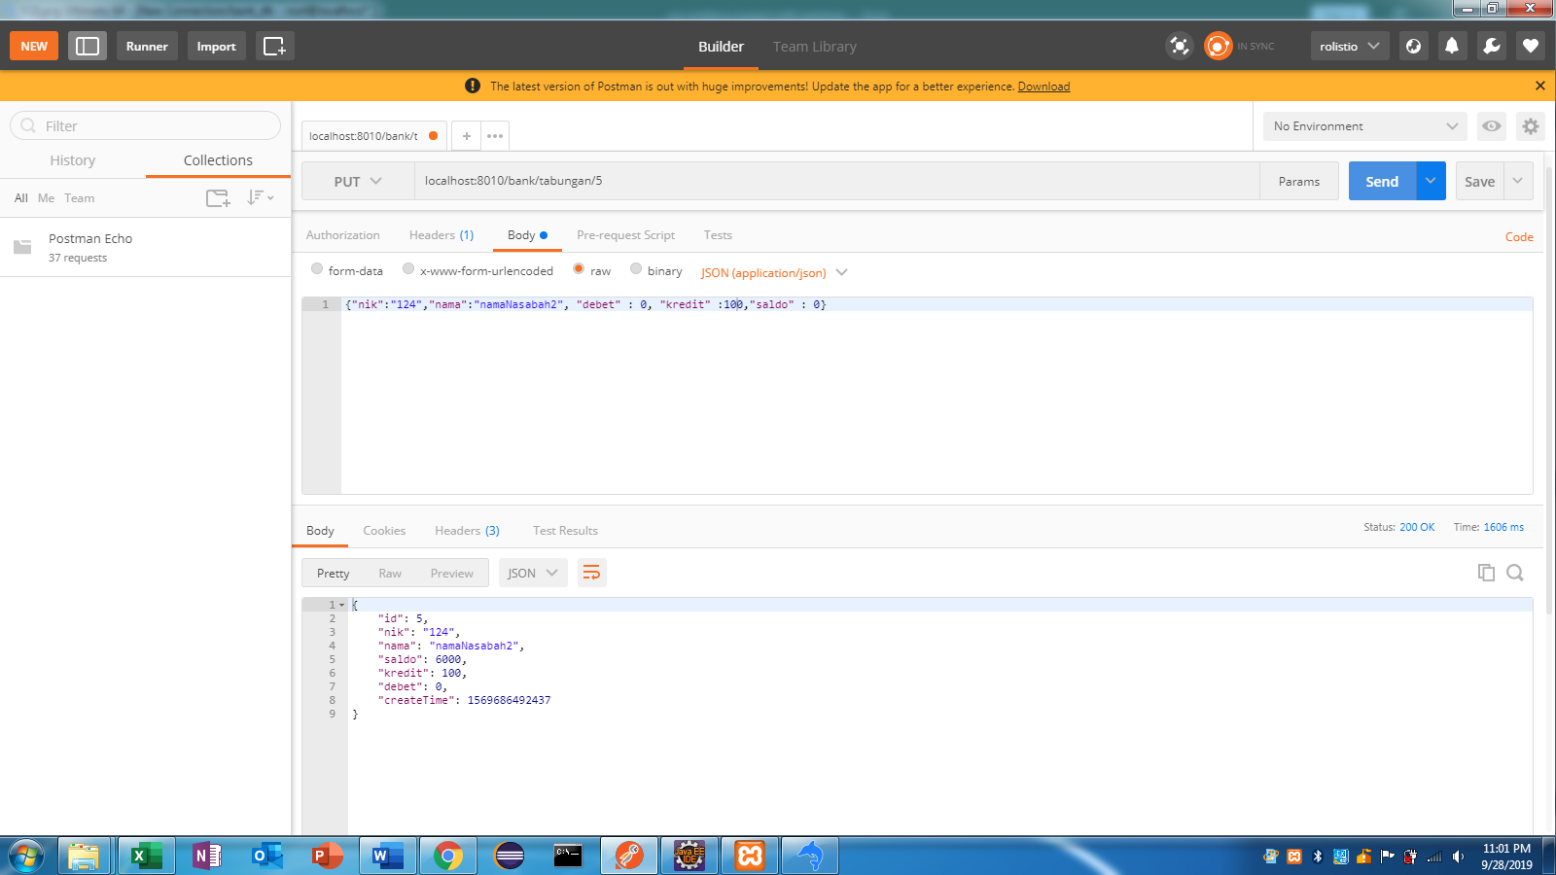

OUTPUT | merubah data berdasarkan id = 5. kredit awal = 50 dirubah menjadi 100

 |  |  | By : monicadyah8401@gmail.com

API 6
FUNGSI | menghapus data berdasarkan id nya

API | localhost:8010/bank/tabungan/5 | 8010 = port sesuai saat run as di TabunganApllication.java di ecslips

PARAMETER | DELETE
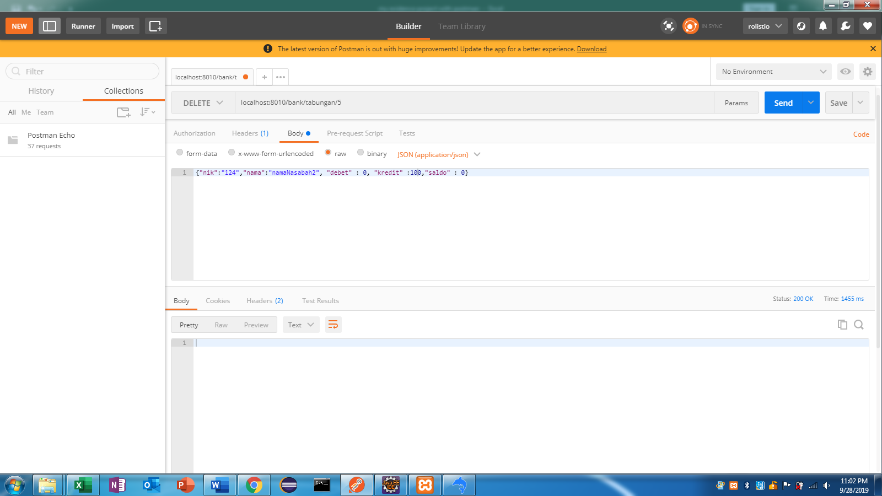

OUTPUT | menghapus data berdasarkan id nya yaitu 5

 |  |  | By : monicadyah8401@gmail.com

